ANEXO 1 - ÍTEM 1
UNIVERSIDAD TECNOLÓGICA DE PEREIRA
BIENES Y SUMINISTROS
INVITACIÓN PÚBLICA 11 DE 2021
SUMINISTRO DE AMUEBLAMIENTO PARA LAS DIFERENTES ÁREAS ACADÉMICAS Y ADMINISTRATIVAS DEL CAMPUS DE LA UNIVERSIDAD TECNOLÓGICA DE PEREIRA
ANEXO 1 ÍTEM 1- PRESENTACION OFERTA

SUBÍTEM | NOMBRE DEL ELEMENTO | ESPECIFICACION Y/O REFERENCIA | UD DE MEDIDA | CANT | DESCRIPCION MARCA/ REFERENCIA/ESPECIFICACIONES OFERTADAS | PRECIO UNITARIO (ANTES DE IVA) | TARIFA IVA % | PRECIO UNITARIO IVA INCLUÍDO | TOTAL | GARANTÍA (TIEMPO) | TIEMPO DE ENTREGA (Días Calendario)
 | 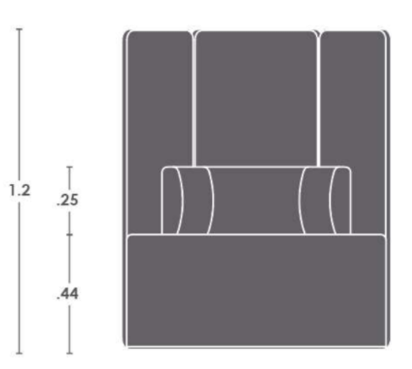 MÓDULO DE POLTRONAS PARA COLUMNA CIRCULAR | Modúlos de espaldar alto, tapizados y sin conectividad. Forma orgánica con cerramiento en madera contrachapada curvada al calor. Espaldar y asiento con estructura en madera contrachapada, espumas laminadas de celda abierta y tapizados en textil de alto tráfico. Incluye todos los accesorios para su correcta instalación y funcionamiento. Altura del asiento 44cm, altura de espaldar interno 25cm y altura de espaldar alto 120cm. | Unidad | 10
 | Sala De Estar 1 | Modulos de sofá compuestos por una estructura interna y bases en madera, tapizados en textil según diseño. Compuesta por (3) módulos concavos CON ESPALDAR, (3) módulos convexos SIN ESPALDAR y (1) módulo recto largo 1.40m CON ESPALDAR. Estructura interna en aglomerado, madera contrachapada, ambos ensamblados entre sí; espumas laminadas de celda abierta y tapizados en textil de alto tráfico. La familia de módulos debe ofrecer una apariencia integrada. Altura del asiento 44,5cm, altura total con espaldar 80,5cm y ancho total en planta 71,3cm. | Unidad | 1
 | Sala De Estar 2 | Modulos de sofá compuestos por una estructura interna y bases en madera, tapizados en textil según diseño. Compuesta por (8) módulos convexos. TODOS CON ESPALDAR. Estructura interna en aglomerado, madera contrachapada, ambos ensamblados entre sí; espumas laminadas de celda abierta y tapizados en textil de alto tráfico. La familia de módulos debe ofrecer una apariencia integrada. Altura del asiento 44,5cm, altura total con espaldar 80,5cm y ancho total en planta 71,3cm. | Unidad | 1
 | Sala De Estar 4 | Modulos sofá una compuestos por una estructura interna y bases en madera, tapizados en textil según diseño. Compuesta por (3) módulos concavos, (1) módulos convexos y (3) módulo recto largo 1.40m. TODOS CON ESPALDAR. Estructura interna en aglomerado, madera contrachapada, ambos ensamblados entre sí; espumas laminadas de celda abierta y tapizados en textil de alto tráfico. La familia de módulos debe ofrecer una apariencia integrada. Altura del asiento 44,5cm, altura total con espaldar 80,5cm y ancho total en planta 71,3cm. | Unidad | 2
 | Recepción | Recepción Semi Curva 3,15x1,50 H=1,10 Superficie Principales 1,57x0,60, Superficie Retorno 0,80x0,60, Estructura Entamborada Frontal, Lateral y Base en Formica, Counter en (L) 3,15x1,50x0,30 H=0,70 en Formica Puerta Entamborada 0,60 H=0,90 en Formica. Superficies en aglomerado de espesor 30 mm, recubiertas con formica (F8) y en su cara inferior superficie de balance laminado (F6), con canto termofundido. Con sistema de conectividad compuesto por ducto a nivel de superficie (Incluye 2 Módulos de Servicio). Estructura en en perfilería tubular estructural de 2” de espesor, lámina de acero CR calibre 16 con acabado en pintura electroestatica. Incluye almacenamientos compuestos por 2 cajones medianos y 1 de archivo fabricados en lámina de acéro cold Rolled calibre 18 y 20, cerradas por todas las caras y recubiertas con pintura electrostática, con niveladores antideslizantes embebidos ocultos, frentes metálicos con recubrimiento de pintura electrostática sin manija (manija embebida) correderas full extensión con capacidad de carga de: Gaveta Sencilla 15 kg- Gaveta Doble 30 kg. Sistema de trampa en el cajón principal para el bloqueo del resto de los cajones y cerradura con llave amaestrable. | Unidad | 1
 | Graderia en tubería metálica, madera y piso vinilico | Tarima modular 5.33 x 2.40 H=0.90 de dos niveles con estructura en tubería cuadrada (3/4”) de acero cold rolled cal. 16. Pasos y tapas verticales en tablero aglomerado o contrachapado (e: 15mm) con recubrimiento exterior en piso vinílico de alto tráfico y cantos rígidos en PVC termofundido (e: 2mm). Incluye niveladores y demás accesorios para su correcta instalación y funcionamiento. | Unidad | 1
 | 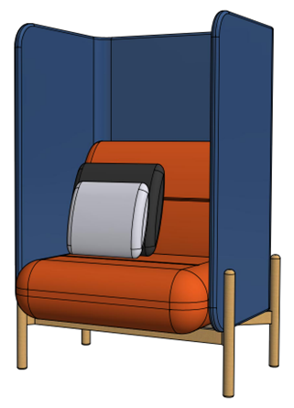 Poltronas Espacios Compartidos | Poltrona modular, base madera tapizada. Forma orgánica con cerramiento en tubería cold rolled acabado en pintura electrostática. Espaldar alto y asiento con estructura en madera contrachapada, espumas laminadas de celda abierta y tapizados en textil de alto tráfico. Estructura externa conformada por marco en tubería rectangular con acabado en pintura electrostática y bases en madera natural certificada, debidamente inmunizada y con niveles de humedad controlados; acabado con sellador, catalizados y laca en poliuretano. Incluye todos los accesorios para su correcta instalación y funcionamiento. Ancho frontal 91,4cm, ancho lateral 75cm, altura de asiento 45cm y altura total con espaldar alto 135cm. | Unidad | 4
 | Sala De Estar 3 | Modulos sofá compuestos por una estructura interna y bases en madera, tapizados en textil según diseño. Compuesta por (4) módulos convexos. TODOS CON ESPALDAR. Estructura interna en aglomerado, madera contrachapada, ambos ensamblados entre sí; espumas laminadas de celda abierta y tapizados en textil de alto tráfico. La familia de módulos debe ofrecer una apariencia integrada. Altura del asiento 44,5cm, altura total con espaldar 80,5cm y ancho total en planta 71,3cm. | Unidad | 1
TOTAL OFERTA |  |  |  |  |  |  |  |  | $ -

NOMBRE Y NIT EMPRESA:
NOMBRE Y FIRMA REPRESENTANTE LEGAL
CÉDULA
FECHA:

